Лист1
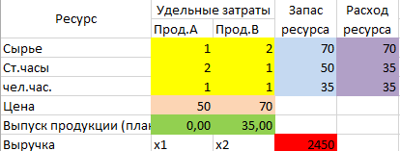

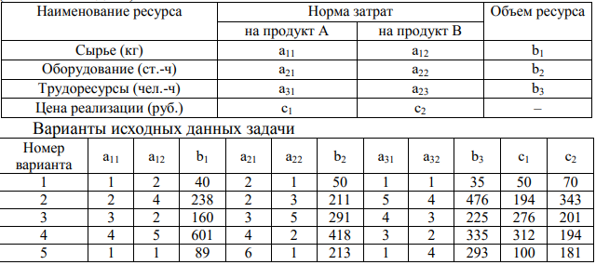
Наименование ресурса | Норма затрат |  | Объём ресурса
 | прод. А | прод. В
Сырьё | 2 | 4 | 238
Оборудование | 2 | 3 | 211
Трудоресурсы | 5 | 4 | 476
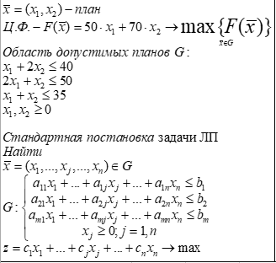
Цена реализации | 194 | 343

1)
Переменные модели

